CANTEIRO

Obra | Passione
Empresa | Passe
Revisão | R00
LEVANTAMENTO QUANTITATIVO

Instalações de canteiro

Instalações de canteiro

 | Descrição | Unidade | Quantidade
 | Produtividade média | m2 / mês | 139.20
 | Pm | h/m2 | 49.00
 | Numero de funcionários | un | 38.00
 | Equipe administrativa | un | 4.00
 | Pontos de água e esgoto | un | 2.00 | 20 funcionários/ponto
 | Bebedouro | un | 5.00 | 1 / 5 pav.
 | Ferramentas | R$ | R$ 30,400.00 | 800,00/func.
 | EPI | R$ | R$ 19,000.00 | 500,00/func.
 | Banheiro | un | 2.00 | 1/20 func

Mobiliário de canteiro

 | Descrição | Unidade | Quantidade | Custo unitário | Custo total
 | Cadeira | un | 6.00 | 200.00 | 1,200.00
 | Mesa | un | 1.00 | 1,000.00 | 1,000.00
 | Ar condicionado | un | 2.00 | 5,000.00 | 10,000.00
 | Armário | m | 4.00 | 900.00 | 3,600.00
 | Escrivaninha | un | 4.00 | 800.00 | 3,200.00
 | TOTAL |  |  |  | 19,000.00
 | Descrição | Unidade | Quantidade | Custo unitário | Custo total
 | Computador pessoal | un | 4.00 | 6,000.00 | 24,000.00
 | Impressora | un | 1.00 | 2,000.00 | 2,000.00
 | Roteador | un | 2.00 | 500.00 | 1,000.00
 | TOTAL |  |  |  | 27,000.00

EPCs
Obra | Passeione
Empresa | Passe
Revisão | R00
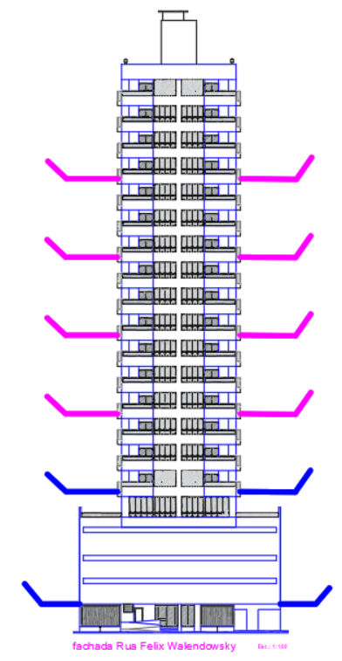
LEVANTAMENTO QUANTITATIVO

Equipamentos de proteção coletiva

Bandejas de proteção

 | Descrição | Unidade | Quantidade
 | Perímetro de projeção embasamneto | m | 79.42 | 19.86
 | Perímetro de projeção torre 1 | m | 248.41 | 62.10
 | Bandeja de proteção primária | m | 327.83
 | Bandeja de proteção secundária | m | 993.64

Guarda - corpo de desforma

 | Descrição | Unidade | Quantidade
 | Perímetro de projeção da torre | m | 248.41
 | Repetições de pavimentos** | un | 4.00
 | Proteção de periferia pós desforma torre | m | 993.64

Tela fachadeira

 | Descrição | Unidade | Quantidade
 | Area da fachada | m² | 4,685.94
 | Tela fachadeira | m2 | 4,685.94

Fechamento removível de vãos em madeira

 | Descrição | Unidade | Quantidade
 | Área das portas de elevadores | m2 | 2.16
 | Quantidade de elevadores | un | 2.00
 | Quantidade de portas de elevadores | un | 42.00
 | Fechamento removível de vãos em madeira | m2 | 90.72

Tapume

 | Descrição | Unidade | Quantidade
 | Perímetro de encontro com pavimentação | m | 24.00
 | Altura do tapume | m | 2.40
 | Cobertura para proteção de pedestres | m2 | 57.60

